Feuil1
Édition du 26 novembre 2024 | CHAMPIONNAT ÉTÉ 2024
DATES
 | Date limite des engagements | 2024
 | le 13 MARS 2024 | LIEU
29 et 30 mars 2024 | CHAMPIONNAT DÉPARTEMENTAL | QUESNOY
 | DISCIPLINES NOUVELLES Ball-trap / Poudre noire
27/29/30 et 31 mars 2024 | Arbaléte | ABBEVILLE
 | Envoi des Résultats pour le 21 AVRIL 2024

13 et 14 Avril | CHAMPIONNAT DÉPARTEMENTAL ÉTÉ 50 M | DOULLENS
10/12/13 et 14 avril | 10 M-25M + JEUNES | QUESNOY
 | Envoi des Résultats pour le 21 AVRIL 2024

27 et 28 Avril 2024 | CHAMPIONNAT RÉGIONAL Ball trap-Arbalète | DOULLENS
27 et 28 Avril | Poudre noire | QUESNOY
 | Envoi des Résultats pour le 19 MAI 2024
15/17/18 et 19 mai | CHAMPIONNAT RÉGIONAL + JEUNES CARABINE et PISTOLET | ABBEVILLE
11 et 12 mai | 25 M et 50 M | DOULLENS
DATE | Envoi des Résultats pour le 19 MAI 2024
1ère QUINZAINE de JUIN | CHAMPIONNAT NATIONAL | ?
 | Disciplines Nouvelles
2ème QUINZAINE de JUIN | CHAMPIONNAT NATIONAL ÉTÉ | ?
 | FINALE NATIONALE
 | 10m 25m &50m Carabine-Pistolet

 | Jeunes de 10 ans et moins – Potence fixe | 2013 et après - Potence Fixe
 | Jeunes de 11 et 12 ans – Potence modulable | 2011-2012 - Potence Modulable
 | Jeunes de 13 et 14 ans | 2009-2010
 | Jeunes de 15 et 16 ans | 2007-2008
 | Adultes de 17 ans et plus | 2006 et avant
 | Adultes 55 ans et plus | 1968 et avant
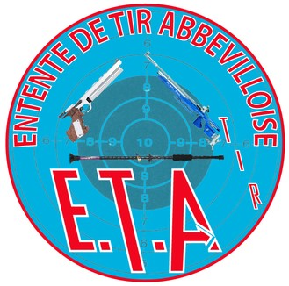

 | NE PAS OUBLIER VOTRE LICENCE - Merci

